OBJ
ディグダグ OBJ
 | 新ファイル名 | 旧ファイル名 | 内容 | File Size |  | Pixel Size |  | Offset |  | Padding |  | Sell |  | アニメーション | 画像
 |  |  |  | X | Y | X | Y | X | Y | X | Y | X | Y
０ １ ２ ３ ４ ５ ６
７ ８ ９ １０ １１ １２ １３
 | Digdug_OBJ_digdug.png | digdug.png | ディグダグ | 128 | 38 | 16 | 16 | 2 | 2 | 2 | 2 | 7 | 2 | 0～1：穴掘り 2～3：歩き 4：空気入れ構え 5～6：空気入れ 7～11：やられ 12：縦移動岩潰れ 13：横移動岩潰れ ※Hflipで左向き 上下移動時は+-90度回転させます
０ １ ２
３ ４ ５ ６
 | Digdug_OBJ_harpoon.png | harpoon.png | 銛伸ばし | 170 | 22 | 40 | 8 | 2 | 2 | 2 | 2 | 4 | 2 | 0～2：銛伸ばし 3～4：空気入れ-ホース短 5～6：空気入れ-ホース ※表示座標を再現したい場合： ディグダグの左上座標から銛の左上座標までの距離は(13,7)になります （右向き時）
０ １ ２ ３ ４
５ ６ ７ ８
９ １０ １１ １２ １３
１４ １５ １６ １７
 | Digdug_OBJ_enemy.png | enemy.png | 敵 | 172 | 138 | 32 | 32 | 2 | 2 | 2 | 2 | 5 | 4 | 0～1：プーカァ移動 2：プーカァ岩潰れ 3～4：プーカァ浮遊 5～8：プーカァ破裂 9～10：ファイガー移動 11：ファイガー岩潰れ 12～13：ファイガー浮遊 14～17：ファイガー破裂 ※いずれもHflipで左向き | 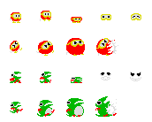
０ １ ２
３ ４
 | Digdug_OBJ_figerFire.png | figerFire.png | ファイガー炎 | 200 | 38 | 64 | 16 | 2 | 2 | 2 | 2 | 3 | 2 | 0～4：ファイガー火炎攻撃 ※Hflipで左向き
０ １ ２ ３
４ ５ ６ ７ ８ ９
１０ １１ １２ １３ １４
 | Digdug_OBJ_other.png | other.png | その他 | 110 | 56 | 16 | 16 | 2 | 2 | 2 | 2 | 6 | 3 | 0～3：岩 4～14：ベジタブルターゲット | 

MAP
ディグダグ MAP
 | 新ファイル名 | 旧ファイル名 | 内容 | File Size |  | Pixel Size |  | Offset |  | Padding |  | Sell |  | 区分 | 画像
 |  |  |  | X | Y | X | Y | X | Y | X | Y | X | Y
 | Digdug_BG_map1.png | map1.png | マップ１ | 224 | 288 | 224 | 288 | - | - | - | - | - | - | BGパターン１ | 
 | Digdug_BG_map2.png | map2.png | マップ２ | 224 | 288 | 224 | 288 | - | - | - | - | - | - | BGパターン２ | 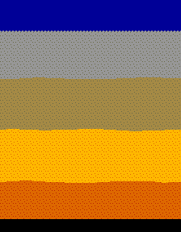
 | Digdug_BG_map3.png | map3.png | マップ３ | 224 | 288 | 224 | 288 | - | - | - | - | - | - | BGパターン３ | 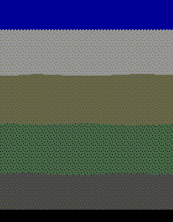
０ １ ２ ３
 | Digdug_BG_chip.png | bgChip.png | ＢＧチップ | 74 | 20 | 16 | 16 | 2 | 2 | 2 | 2 | 4 | 1 | 0：花（白） 1：穴（横） 2：穴（縦） 3：空
０ １
 | Digdug_BG_chip_big.png | bgChipBig.png | BGチップ大 | 38 | 28 | 16 | 24 | 2 | 2 | 2 | 2 | 2 | 1 | 0：花（赤） 1：花（黄）

